ReporteBugs
Reporte de bugs

Código error | Fecha | Aplicativo | Título | Descripción | Reportado por | Responsable | Estado | Reporte | Tipo de reporte | Prioridad | Impacto | Naturaleza | Evidencia
0001 | 2019-11-03 | SauceDemo | Falla al finalizar la compra sin productos seleccionados. | El aplicativo está permitiendo ingresar al carrito de compras y finalizar la compra, sin haber seleccionado alguno de los productos, generando una factura de venta con valor $0. | John Clavijo | Swag Labs | Abierto | Se ingresa con el usuario standard_user y contraseña secret_sauce, se da click en el carrito de compras sin seleccionar productos, se da click en checkout, se completa el formulario y se da click en continuar, aparece el valor de la factura en $0 y se finaliza la venta, generando un número de factura. | Falla | Alta | Alto | Funcional | 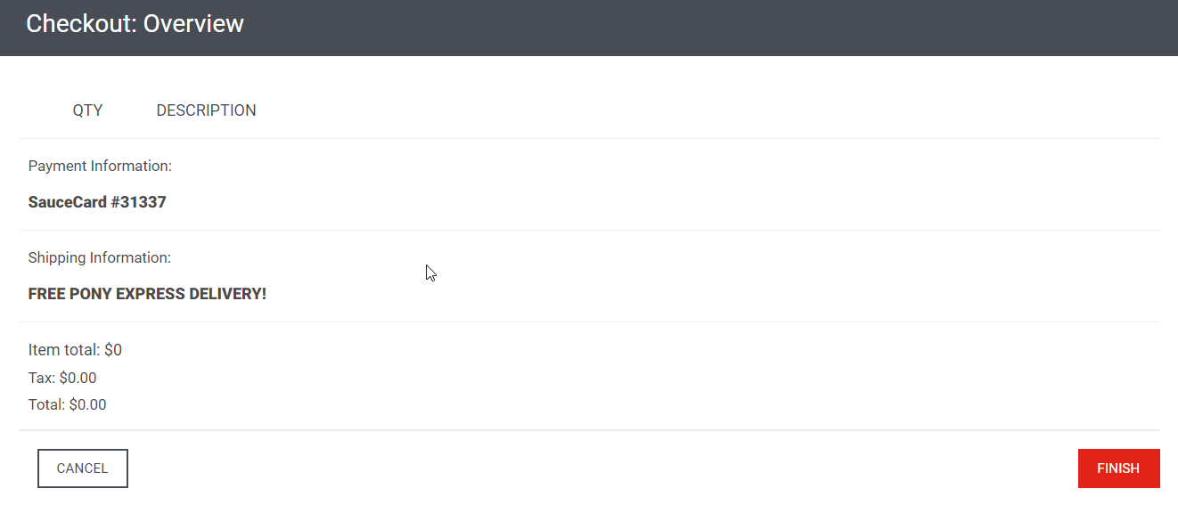 | 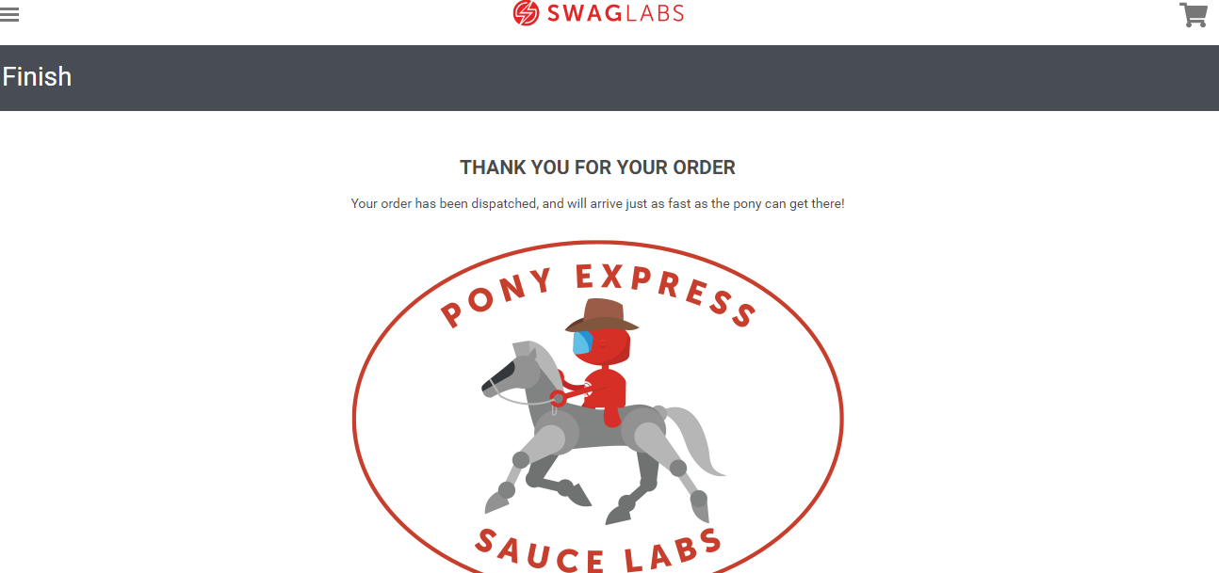
0002 | 2019-11-03 | SauceDemo | Se desconoce el descuento otorgado a cada usuario | En la solicitud no se especifica cual es el descuento al cual tiene derecho cada uno de los usuarios | John Clavijo | Swag Labs | Abierto | Se ingresa al sitio web con los usuarios: standard_user, problem_user, performance_glitch_user; se agregan productos al carrito de compras, se procede a hacer checkout, se llenan los datos de la factura y no se puede visualizar el descuento asignado. | Error de Definición | Alta | Alto | Requisitos | 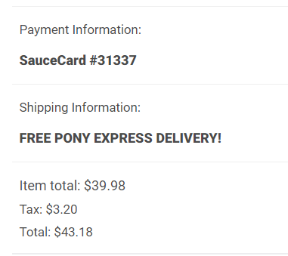
0003 | 2019-11-03 | SauceDemo | Falla al mostrar imágenes de productos con el usuario problem_user | Al momento de ingresar al aplicativo con el usuario problem_user, no se están mostrando las imágenes respectivas de cada producto. | John Clavijo | Swag Labs | Abierto | Se ingresa al sitio web con el usuario problem_user y contraseña secret_sauce, al momento de cargar la página principal de los productos, no se están mostrando las imágenes respectivas de cada uno de ellos. Las imágenes se pueden ver solo cuando se ingresa al detalle del producto. | Falla | Alta | Medio | Funcional | 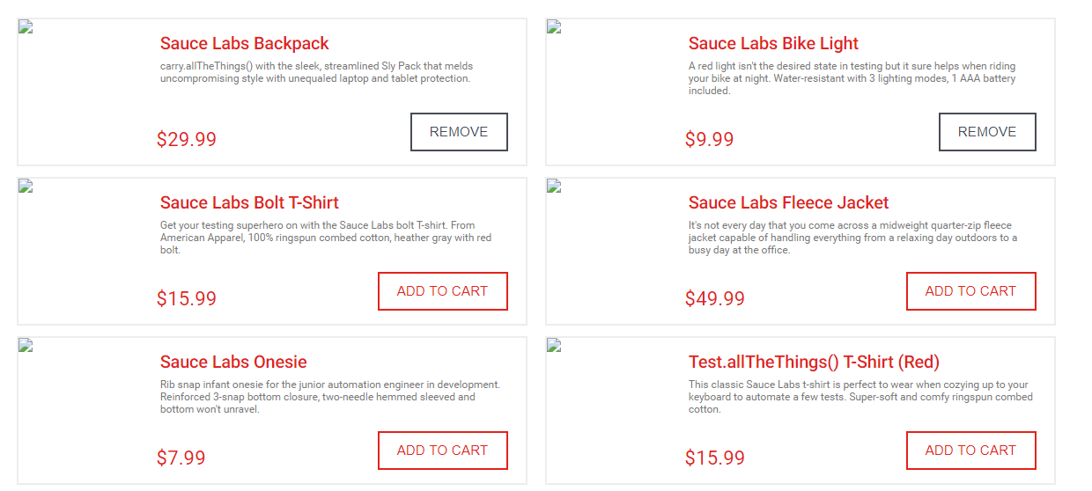
0004 | 2019-11-03 | SauceDemo | Error al direccionar a la página detalle del producto seleccionado. | En la selección del producto para conocer la información del detalle, no se está direccionando al mismo producto que fue seleccionado. | John Clavijo | Swag Labs | Abierto | Se ingresa al sitio web con el usuario problem_user y contraseña secret_sauce, se da click en cada uno de los productos para entrar a conocer el detalle, pero estos están trocados, se muestra la información de otro producto que no hace referencia al seleccionado. | Error | Alta | Alto | Funcional | Producto seleccionado | 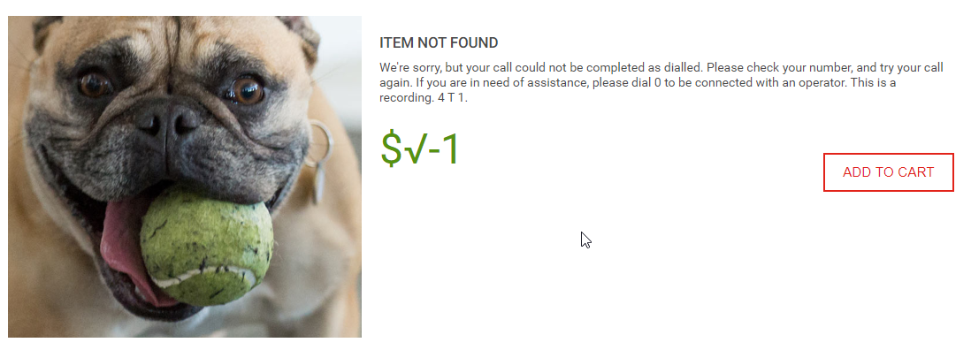 Detalle del producto
0005 | 2019-11-03 | SauceDemo | Error al mostrar valores de los productos en el checkout | Al momento de seleccionar uno o más productos, cuando se muestra el valor a pagar en el checkout, se están mostrando valores que no corresponden al o los productos seleccionados. | John Clavijo | Swag Labs | Abierto | Se ingresa al sitio web con el usuario problem_user y contraseña secret_sauce, se selecciona uno de los productos que tiene por valor $9.99, pero al momento de hacer checkout, el valor que se está mostrando es $19.98, el cual no corresponde al producto seleccionado. | Error | Alta | Alto | Funcional | 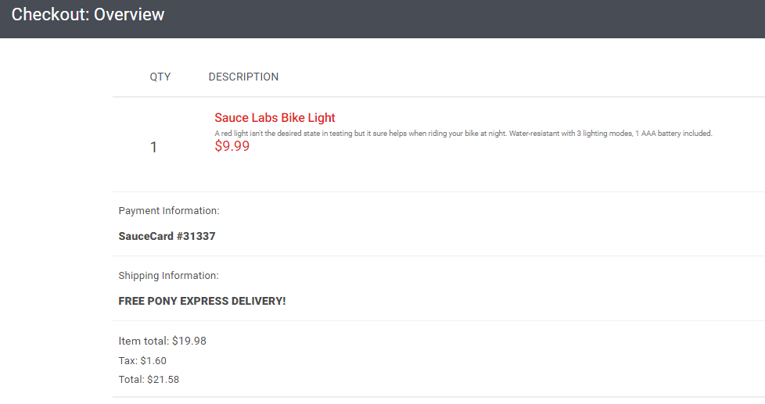 Producto seleccionado 1. | 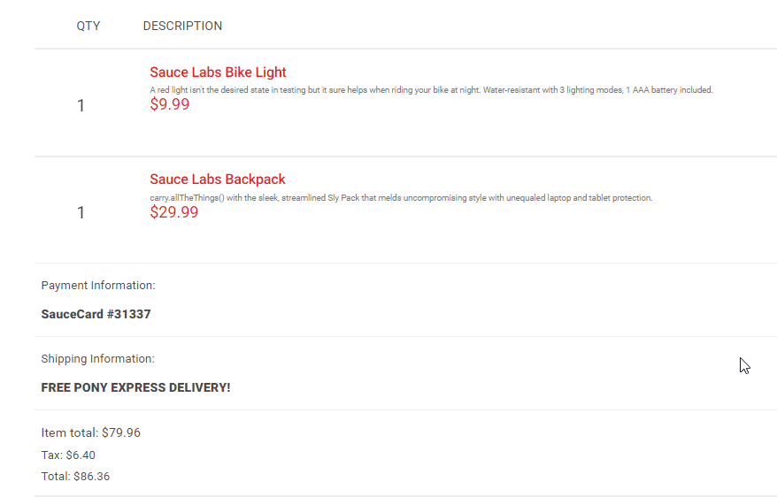 Suma de 2 productos seleccionados:
0006 | 2019-11-03 | SauceDemo | Defecto de independencia en los campos de texto en el formulario del checkout | En el formulario del checkout, se está duplicando la información ingresada en el campo LastName, digitando lo mismo en el campo FirstName | John Clavijo | Swag Labs | Abierto | Se ingresa al sitio web con el usuario problem_user y contraseña secret_sauce, se selecciona uno o más productos, se da clic en el botón checkout, se ingresa el texto en el campo First Name y cuando se ingresa el texto en el campo Last Name, se borra la información del primer campo, digitando automáticamente lo que se ingresó en el segundo campo, duplicando la información. | Defecto | Media | Bajo | Funcional | 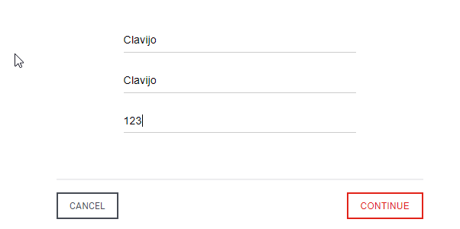
0007 | 2019-11-03 | SauceDemo | Falla al mostrar productos en el carrito de compras de otros usuarios | El aplicativo está permitiendo mostrar los productos agregados al carrito de compras por uno de los usuarios, a todos los demás usuarios de la plataforma. | John Clavijo | Swag Labs | Abierto | Se ingresa al sitio web con el usuario standard_user y contraseña secret_sauce, se agregan 3 productos al carrito de compras. Luego, se cierra sesión y se inicia nuevamente con los usuarios problem_user y performance_glitch_user, con ambos, está mostrando la misma información de los productos seleccionados por el usuario standard_user en el carrito de compras. | Falla | Alta | Alto | Funcional | 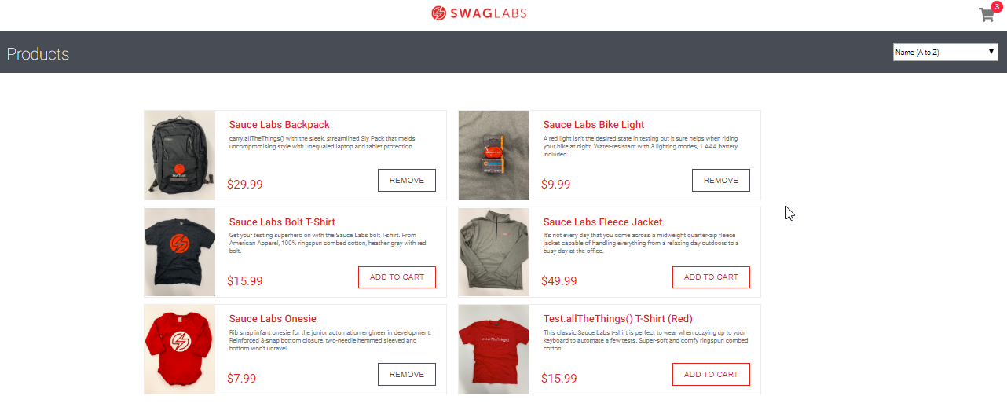
0008 | 2019-11-03 | SauceDemo | Falla al ordenar productos | No se están ordenando los productos según las opciones que se tienen en la lista desplegable | John Clavijo | Swag Labs | Abierto | Se ingresa al sitio web con el usuario problem_user y la contraseña secret_sauce, se da click a cada una de las opciones que se tienen para ordenar los productos de la página, pero no los está ordenando. | Falla | Alta | Alto | Funcional | 